Acticity
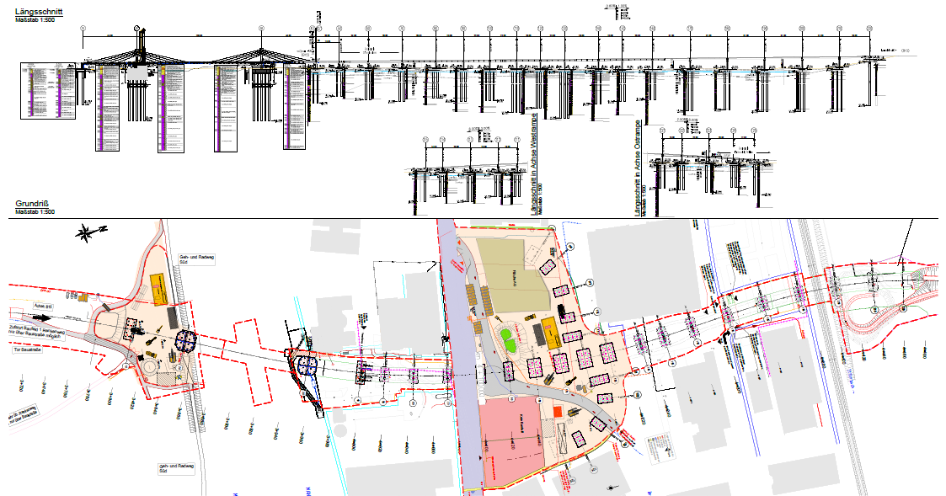
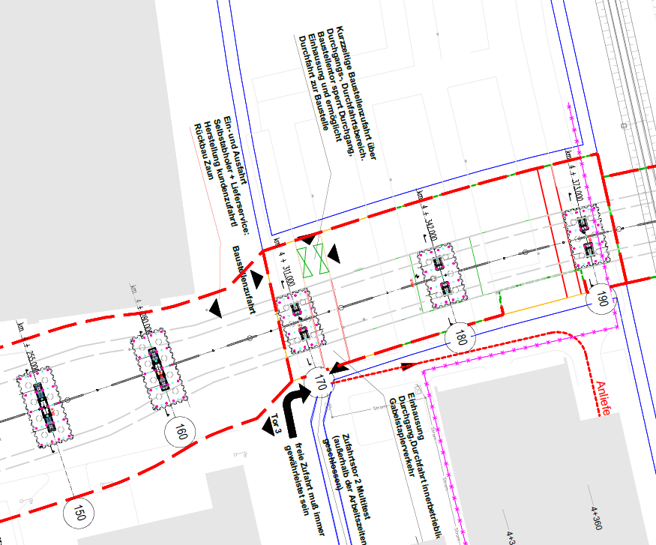
Maschine
BG 39 - 3482

Achse | Pfahlnummer | Tag | Datum | Bohrlänge | Pfahllänge | Kommentare | Activity-Daten |  | Maschinendaten
 |  |  |  | [m] | [m] |  | vorh. | Kommentare Liang | Kommentare Wackerl | vorh. | Anzahl Datei | Kommentare Liang | Kommentare Wackerl | mit Prozessen verknüpft
150 | 150.4 | Mittwoch | 2019-10-09 | 32.61 | 30.05 |  | x | keine Aktivitätdaten für Bohrlochaushubprozess | erster Tag, unvollständige Daten | x | 2 | von 06:59:05 bis 12:30:12 | bis 12:31
 | 150.3 | Freitag | 2019-10-11 |  |  | Activity-Probleme | x | von 06:42:48 bis 09:23:12 aufgezeichnet | bis 8:00 Daten aufgezeichnet | - | 0 | keine Maschinendaten | keine Maschinendaten
 | 150.7 | Montag | 2019-10-14 |  |  | Activity-Probleme | x | von 07:16:01 bis 08:40:48 aufgezeichnet | bis 8:40 Daten aufgezeichnet | x | 1 | von 07:15:27 bis 16:09:13 | ü | ü
 | 150.6 | Mittwoch | 2019-10-16 |  |  | neues DTR-Modul, neuer Drehteller | x | von 07:10:36 bis 17:27:09 aufgezeichnet | ü | x | 3 | von 07:05:13 bis 11:55:52 | bis 11:44 | ü
 | 150.5 | Montag | 2019-10-21 |  |  |  | x | von 07:11:06 bis 16:35:00 aufgezeichnet | ü | x | 1 | von 06:58:21 bis 16:06:16 | ü | ü
160 | 160.8 | Mittwoch | 2019-10-23 | 30.51 | 28.05 |  | x | von 07:03:08 bis 16:50:06 aufgezeichnet | ü | x | 1 | von 07:01:04 bis 15:58:10 | ü | ü
 | 160.7 | Freitag | 2019-10-25 |  |  |  | x | von 06:44:52 bis 15:52:29 aufgezeichnet | ü | x | 1 | von 06:41:48 bis 14:16:31 | ü | ü
 | 160.2 | Montag | 2019-10-28 |  |  |  | x | von 07:28:40 bis 16:46:27 aufgezeichnet | ü | x | 1 | von 07:25:09 bis 15:37:41 | ü | ü
 | 160.1 | Mittwoch | 2019-10-30 |  |  |  | x | von 07:15:23 bis 17:21:03 aufgezeichnet | ü | x | 1 | von 07:21:36 bis 15:32:57 | ü | ü
190 | 190.3 | Mittwoch | 2019-11-06 | 40.40 | 38.05 | bis Mittag Daten aufgenommen | x | Seit 11.2019 "Hauptzeit-Verrohrunganlage-Verrohrung eindrehen" ungleich mit "Verrohrung eindrehen" von 08:00:24 bis 12:11:39 aufgezeichnet | bis 7:59 keine Daten übertragen -> abgeschrieben | x | 2 | von 06:42:35 bis 08:56:12 | bis 8:56
 | 190.2 | Montag | 2019-11-11 |  |  |  | x | von 06:54:21 bis 18:54:16 aufgezeichnet | ü | x | 1 | von 06:39:54 bis 18:20:14 | ü | ü
 | 190.1 | Mittwoch | 2019-11-13 |  |  |  | x | von 08:00:03 bis 18:58:05 aufgezeichnet | bis 7:59 keine Daten übertragen -> abgeschrieben | x | 1 | von 06:46:46 bis 18:58:05 | ü | ü
 | 190.6 | Montag | 2019-11-18 |  |  |  | x | von 06:51:42 bis 17:22:44 aufgezeichnet | ü | x | 2 | von 06:48:59 bis 11:47:56 | bis 11:48 | ü
 | 190.4 | Mittwoch | 2019-11-20 |  |  |  | x | von 06:45:24 bis 18:36:42 aufgezeichnet | ü | x | 2 | von 06:44:36 bis 14:07:25 | bis 14:08 | ü
180 | 180.1 | Montag | 2019-11-25 | 39.57 | 37.05 | Sonic Pfahl | x | von 06:44:24 bis 18:29:08 aufgezeichnet | ü | x | 2 | von 06:43:27 bis 13:34:15 | bis 13:35 | ü
170 | 170.4 | Mittwoch | 2019-11-27 | 40.75 | 38.05 |  | x | von 06:47:45 bis 18:55:52 aufgezeichnet | ü | x | 2 | von 06:44:43 bis 12:43:04 | bis 12:44 | ü
 | 170.1 | Montag | 2019-12-02 |  |  |  | x | von 06:59:52 bis 19:05:00 aufgezeichnet | 11:00 - 12:00 & 13:16 - 17:05 keine Daten übertragen | x | 2 | von 06:59:53 bis 14:14:47 | bis 14:15 | ü
 | 170.2 | Mittwoch | 2019-12-04 |  |  |  | x | von 06:51:06 bis 18:32:21 aufgezeichnet | ü | x | 2 | von 06:51:07 bis 13:07:39 | bis 13:08 | ü

Plan

